추천서식
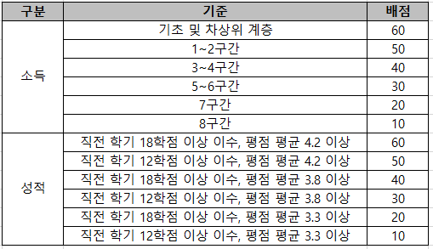
2026학년도 남강장학회 신규장학생 추천 서식

학과(부) | 학번 | 성명 | 등록학기 (26.2학기 기준) | 직전학기 성적 |  | 소득분위 (26.1학기 기준) | 비고
 |  |  |  | 평점평균 | 이수학점
 |  |  |  |  |  |  | 26-2기준 2~3학년 학부재학생

